Matriz de priorización
Ámbito | Indicador | Escala | Información base | Lineamientos estratégicos asociados | Ponderación
Ambiental | Protección y recuperación de las fuentes de agua | Alta [4]: Iniciativas destinadas a la protección y recuperación de los recursos hídricos Baja [1]: No aplica lo anterior | Tipología del proyecto | Protección y recuperación de las fuentes de agua | 10%
 | Requiere ingreso a SEIA | Alta [4]: No requiere ingreso a SEIA Media [2]: Requiere análisis de pertinencia a SEIA Baja [1]: Requiere ingreso a SEIA | Tipología del proyecto |  | 9%
Tipologías de Obras | Categoría Sustentabilidad de Obras | Alta [4]: Iniciativas innovadoras MOP (SbN, protección y recuperación de las fuentes de agua, recarga acuíferos, las habilitadas para el MOP por las leyes 21.639 y 20.998, otras), basadas en la Naturaleza u otras iniciativas innovadoras no cubiertas por MOP Media Alta [3]:Inversiones vinculadas a optimizar el uso del recurso hídrico Media Baja [2]:Embalses fuera del río o piscinas de acumulación Baja [1]: Iniciativas Tradicionales (Embalses en el río, Trasvase de agua entre distintas cuencas, otras obras grises no mencionadas anteriormente) | Tipología del proyecto | Solución Basada en la Naturaleza Innovación | 13%
Social | Obras vinculadas a Dimensiones de Seguridad Hídrica | Alta [15]: Iniciativas vinculadas a Consumo Humano [D1 -AP] Media Alta [10]: Iniciativas vinculadas a Desarrollo Económico [D2] Media [9] : Iniciativas vinculadas a Conservación [D3] Media Baja [6] : Iniciativas vinculadas a Resiliencia [D4] Baja [5]: Iniciativas vinculadas a Saneamiento [D1 - AS] | Tipología del proyecto | Priorización del derecho humano al agua y saneamiento Protección de la ciudadanía y modos de vida Resiliencia | 20%
Socioeconómico | Categoría de Multiproposito | Alta [4]: Iniciativas multipropósito Baja [1]:No aplica lo anterior | Tipología del proyecto | Carácter Multipropósito | 12%
Político Normativo | Alineamiento politico / normativo | Alta [4]: Cuenta con factibilidad política y cuenta con normativa adecuada Media [2] : Cuenta con factibilidad política, pero requiere cambios normativos Baja [1]: No cuenta con factibilidad política y/o requiere cambios normativos | Tipología del proyecto | Factibilidad política (Alineamiento con visión estratégica Comité Experto Asesor) Requerimiento de cambios normativos para su implementación | 12%
Estratégico nivel cuenca y regional | PRIORIZACIÓN DE CUENCAS EN LA REGIÓN | Alta [4]: Mayor o igual al percentil del 75% Media [2] : Entre los percentiles del 75% y 25% Baja [1]: Menor o igual al percentil del 25% | Ubicación del proyecto | Criticidad de las cuencas Gestión integrada de recursos hídricos a escala de cuenca | 12%
Económico | Evaluación costo beneficio | 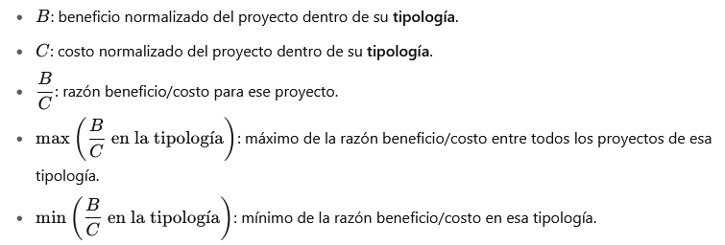 | Costos y beneficios del proyecto, tipología del proyecto | Eficiencia económica | 12%

